არქივის ყუთი
დანართი # 1 (ფასების ცხრილი)
დასახელება | ზომები | ფოტო ნიმუში ორივე ზომის ყუთისთვის | რაოდენობა (ცალი) | ერთეულის ღირებულება (დღგ-ს ჩათვლით) | ჯამი (დღგ-ს ჩათვლით) | ვალუტა | მოწოდების ვადა
საარქივო ყუთების დამზადება (დიდი) | სიგრძე-55სმ სიგანე-34სმ სიმაღლე თავსაფრის ჩათვლით-27 სმ ფერი-თეთრი ბრენდირებით | 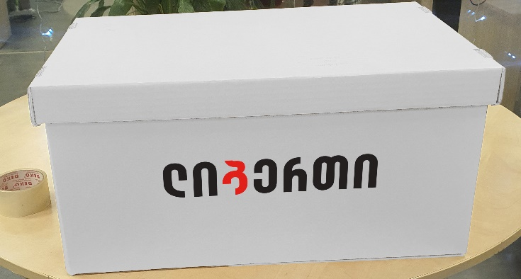 | 7000 |  | 0
საარქივო ყუთების დამზადება (პატარა) | სიგრძე-35სმ სიგანე-27სმ სიმაღლე თავსაფრის ჩათვლით-27 სმ ფერი-თეთრი ბრენდირებით | 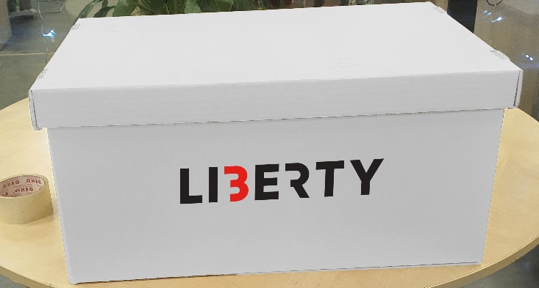 | 3000 |  | 0
სულ ჯამური ღირებულება დღგ-ს ჩათვლით: |  |  |  |  | 0

